Ej Aprovación de credito
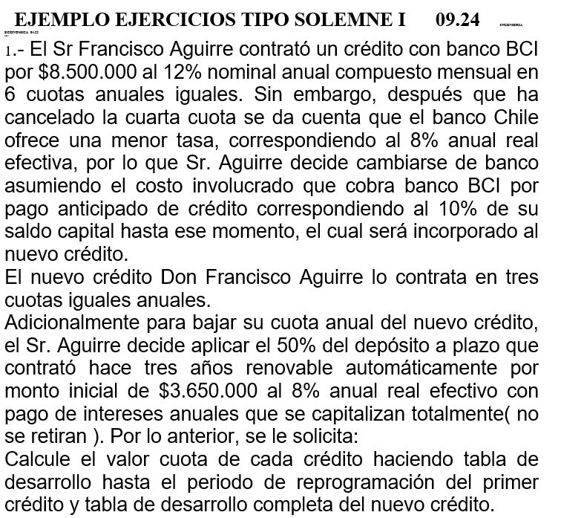
 | TASA NOMINAL | 12%
 | N° PERIODOS | 12
 | TASA REAL EFECTIVA CREDITO | 0.12682503013
 | MONTO CREDITO | $8,500,000 | PLAZO | 6
 | CALCULO CUOTA | $2,107,535.69

 | banco BCI |  |  | SALDO
 | INTERES | CUOTA | AMORTIZACION | $8,500,000
1 | $1,078,013 | $2,107,535.69 | $1,029,522.93 | $7,470,477.07
2 | $947,443 | $2,107,535.69 | $1,160,092.21 | $6,310,384.85
3 | $800,315 | $2,107,535.69 | $1,307,220.94 | $5,003,163.91
4 | $634,526 | $2,107,535.69 | $1,473,009.28 | $3,530,154.64 | $3,883,170.10
5 | $447,712 | $2,107,535.69 | $1,659,823.72 | $1,870,330.92
6 | $237,205 | $2,107,535.69 | $1,870,330.92 | $-0.00

 | NUEVO BANCO
 | VALOR DEL DEPOSITO A PLAZO A DIA DE HOY |  | MONTO DEL DEPOSITO A UTILIZAR (50%)
 | $4,597,948.80 |  | $2,298,974.40

 | POR LO TANTO NUEVO CREDITO ES
 | $1,584,195.70
 | TASA REAL EFECTIVA NUEVA | 8%
 | N° PERIODOS | 3
 | CALCULO CUOTA | $614,721.02
 | banco nuevo |  |  | SALDO
 | INTERES | CUOTA | AMORTIZACION | $1,584,196
 | $126,736 | $614,721.02 | $487,985.37 | $1,096,210.33
 | $87,697 | $614,721.02 | $527,024.20 | $569,186.13
 | $45,535 | $614,721.02 | $569,186.13 | $-

 | CUANTO PAGAMOS EN TOTAL SI INFLACIÓN 3% ANUAL?
 |  | TASA | 3%
 | PERIODO | CUOTA | VALOR ACTUAL
 | 1 | $2,107,536 | $2,046,151.16
 | 2 | $2,107,536 | $1,986,554.52
 | 3 | $2,107,536 | $1,928,693.71
 | 4 | $2,107,536 | $1,872,518.16
 | 5 | $614,721 | $530,263.76
 | 6 | $614,721 | $514,819.18
 | 7 | $614,721 | $499,824.45

 | TOTAL REAL PAGADO A DINERO ACTUAL |  | $9,378,825

Tabla dinámica
AÑO | PRODUCTO A | VENTA UNIDS | Suma de VENTA UNIDS | Etiquetas de columna
2000 | PRODUCTO A | 100 | AÑO | PRODUCTO A | PRODUCTO B | Total general
2000 | PRODUCTO B | 95 | 2000 | 100 | 95 | 195
2001 | PRODUCTO A | 117 | 2001 | 117 | 152 | 269
2001 | PRODUCTO B | 152 | 2002 | 120 | 220 | 340
2002 | PRODUCTO A | 120 | 2003 | 139 | 350 | 489
2002 | PRODUCTO B | 220 | 2004 | 158 | 570 | 728
2003 | PRODUCTO A | 139 | 2005 | 165 | 800 | 965
2003 | PRODUCTO B | 350 | 2006 | 171 | 1300 | 1471
2004 | PRODUCTO A | 158 | 2007 | 175 | 1900 | 2075
2004 | PRODUCTO B | 570 | 2008 | 180 | 3000 | 3180
2005 | PRODUCTO A | 165 | 2009 | 186 | 4400 | 4586
2005 | PRODUCTO B | 800 | Total general | 1511 | 12787 | 14298
2006 | PRODUCTO A | 171
2006 | PRODUCTO B | 1300
2007 | PRODUCTO A | 175
2007 | PRODUCTO B | 1900
2008 | PRODUCTO A | 180
2008 | PRODUCTO B | 3000
2009 | PRODUCTO A | 186
2009 | PRODUCTO B | 4400
2010 | PRODUCTO A | 198

Flujo de caja
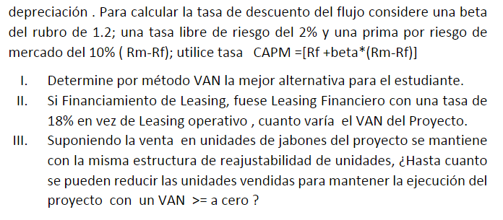
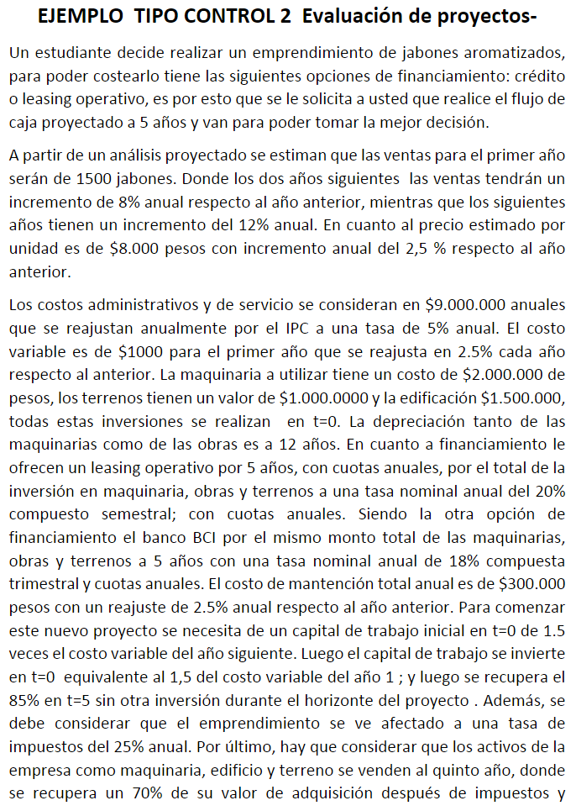

 |  |  | 1 | 2 | 3 | 4 | 5
 | INGRESOS
 | CANTIDAD |  | 1,500 | 1,620 | 1,750 | 1,960 | 2,195
 | PRECIO |  | 8,000 | 8,200 | 8,405 | 8,615 | 8,831
 | INGRESOS |  | 12,000,000 | 13,284,000 | 14,705,388 | 16,881,785 | 19,380,290

 | COSTOS
 | FIJOS |  | -9,000,000 | -9,450,000 | -9,922,500 | -10,418,625 | -10,939,556
-1,000 | VARIABLE |  | -1,500,000 | -1,660,500 | -1,838,174 | -2,110,223 | -2,422,536
-291,667 | DEPRECIACIÓN |  | -291,667 | -291,667 | -291,667 | -291,667 | -291,667
 | INTERESES |  | -866,334 | -748,190 | -607,301 | -439,289 | -238,931
 | MANTENCIÓN |  | -300,000 | -307,500 | -315,188 | -323,067 | -331,144
 | COSTOS |  | -11,958,000 | -12,457,857 | -12,974,829 | -13,582,871 | -14,223,834
 | UTILIDAD |  | 42,000 | 826,143 | 1,730,559 | 3,298,915 | 5,156,456
-0.25 | IMPUESTO |  | -10,500 | -206,536 | -432,640 | -824,729 | -1,289,114

 | UTILIDAD DESPUES IMPUESTO |  | 31,500 | 619,608 | 1,297,919 | 2,474,186 | 3,867,342
 | DEPRECIACIÓN |  | 291,667 | 291,667 | 291,667 | 291,667 | 291,667
 | AMORTIZACIÓN |  | -613,675 | -731,819 | -872,708 | -1,040,720 | -1,241,078
 | INVERSIONES
 | TERRENO | -1,000,000 |  |  |  |  | 700,000
 | EDIFICACION | -1,500,000 |  |  |  |  | 1,050,000
 | MAQUINARIA | -2,000,000 |  |  |  |  | 1,400,000
 | CREDITO | 4,500,000
 | CAPITAL TRABAJO | -2,250,000 |  |  |  |  | 1,912,500
 | FLUJO | -2,250,000 | -290,509 | 179,455 | 716,878 | 1,725,133 | 7,980,431
 | CAPM | 14%
 | VAN | 3,283,328
 | TIR | 38%

 | INTERES | 0.1925 | MONTO | 4,500,000
 | CUOTA | 1,480,009
 |  |  |  | SALDO
 | INTERES | CUOTA | AMORTIZACION | 4,500,000
 | 866,334 | 1,480,009 | 613,675 | 3,886,325
 | 748,190 | 1,480,009 | 731,819 | 3,154,506
 | 607,301 | 1,480,009 | 872,708 | 2,281,798
 | 439,289 | 1,480,009 | 1,040,720 | 1,241,078
 | 238,931 | 1,480,009 | 1,241,078 | 0

